Hoja1
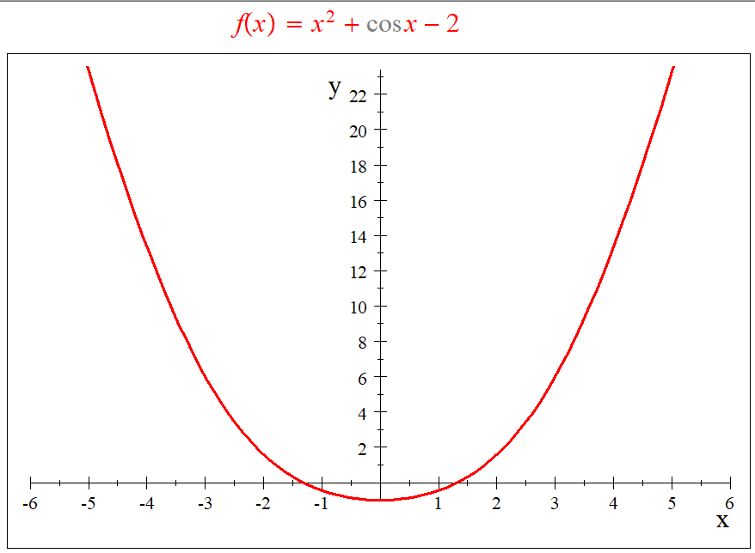

 |  |  | Valores de Disparo
 |  |  | a = | -0.5
 |  |  | b = | -1.5

 |  |  | ITERACIONES | a | b | f(a) | f(b) | pm | f(pm) | TOLERANCIA
 |  |  | 0 | -0.500000 | -1.500000 | -0.872417 | 0.320737 | -1.000000 | -0.459698
 |  |  | 1 | -1.000000 | -1.500000 | -0.459698 | 0.320737 | -1.250000 | -0.122178 | 0.250000
 |  |  | 2 | -1.250000 | -1.500000 | -0.122178 | 0.320737 | -1.375000 | 0.085173 | 0.125000
 |  |  | 3 | -1.250000 | -1.375000 | -0.122178 | 0.085173 | -1.312500 | -0.021910 | 0.062500
 |  |  | 4 | -1.312500 | -1.375000 | -0.021910 | 0.085173 | -1.343750 | 0.030765 | 0.031250
 |  |  | 5 | -1.312500 | -1.343750 | -0.021910 | 0.030765 | -1.328125 | 0.004213 | 0.015625
 |  |  | 6 | -1.312500 | -1.328125 | -0.021910 | 0.004213 | -1.320313 | -0.008902 | 0.007813
 |  |  | 7 | -1.320313 | -1.328125 | -0.008902 | 0.004213 | -1.324219 | -0.002358 | 0.003906
 |  |  | 8 | -1.324219 | -1.328125 | -0.002358 | 0.004213 | -1.326172 | 0.000924 | 0.001953
 |  |  | 9 | -1.324219 | -1.326172 | -0.002358 | 0.000924 | -1.325195 | -0.000718 | 0.000977
 |  |  | 10 | -1.325195 | -1.326172 | -0.000718 | 0.000924 | -1.325684 | 0.000103 | 0.000488
 |  |  | 11 | -1.325195 | -1.325684 | -0.000718 | 0.000103 | -1.325439 | -0.000308 | 0.000244
 |  |  | 12 | -1.325439 | -1.325684 | -0.000308 | 0.000103 | -1.325562 | -0.000103 | 0.000122
 |  |  | 13 | -1.325562 | -1.325684 | -0.000103 | 0.000103 | -1.325623 | 0.000000 | 0.000061
 |  |  | 14 | -1.325562 | -1.325623 | -0.000103 | 0.000000 | -1.325592 | -0.000051 | 0.000031
 |  |  | 15 | -1.325592 | -1.325623 | -0.000051 | 0.000000 | -1.325607 | -0.000026 | 0.000015
 |  |  | 16 | -1.325607 | -1.325623 | -0.000026 | 0.000000 | -1.325615 | -0.000013 | 0.000008
 |  |  | 17 | -1.325615 | -1.325623 | -0.000013 | 0.000000 | -1.325619 | -0.000006 | 0.000004
 |  |  | 18 | -1.325619 | -1.325623 | -0.000006 | 0.000000 | -1.325621 | -0.000003 | 0.000002
 |  |  | 19 | -1.325621 | -1.325623 | -0.000003 | 0.000000 | -1.325622 | -0.000002 | 0.000001
 |  |  | 20 | -1.325622 | -1.325623 | -0.000002 | 0.000000 | -1.325622 | -0.000001 | 0.000000
 |  |  | 21 | -1.325622 | -1.325623 | -0.000001 | 0.000000 | -1.325622 | 0.000000 | 0.000000
 |  |  | 22 | -1.325622 | -1.325623 | 0.000000 | 0.000000 | -1.325622 | 0.000000 | 0.000000

 | Valor real = | 0.000000
 | Valor % = | 0%

valor real = | -1.325623

Conclusión Ejemplo:
para la funcion f(x) = x^2 + cos x-2 con un rango de vision de -10 a 10 observarmos que tien 2 raices, usan el metodo de diceccion con la reglas de bolzano, con ayuda de los valores de disparo -0.5 y -1.5 obtuvimos que la raiz esa en el punto aproximado -1.325622 con una error porcentual de 0%

